【入力方法】
①給付金報告・請求書

 | ・このシートは互助様式第11号に替わるものとして、都道府県・指定都市社協等にお使いいただくものです。
 | ・このシートは色のついたセルのみ入力してください｡
 | （文書番号、年月日、団体名、代表者名、担当者氏名、退任件数）

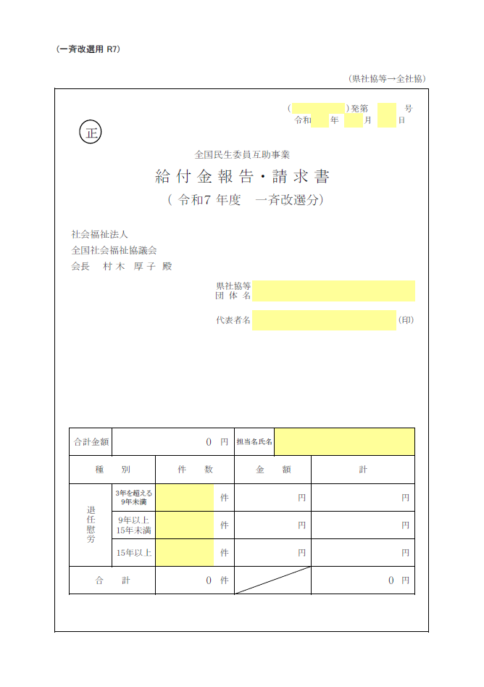
○○協
○○
発番等ならびに
年月日を
入力してください。
○○○協議会
○○○○
入力
してください。
○○○○
○○
○○
○○
入力
してください。
青枠は
自動で計算
されます。
自動計算されます。

②申請明細書TOP （市町村記入）

 | ・このシートは互助様式第２号に替わるものとして、市区町村社協等にお使いいただくものです。
 | ・このシートも色のついたセルのみ入力してください。
 | （都道府県・指定都市名、団体名、代表者名）
 | ・＜都道府県・指定都市名、団体名＞は入力しますと、シート③「申請明細書【入力フォーム】（市町村記入）」・シート④「永年勤続退任民生委員・児童委員被表彰者推薦書」にも反映されます のでお間違えのないよう入力してください。
 | ・件数、金額等は、次のシート③で入力したものが反映されるので入力しません。

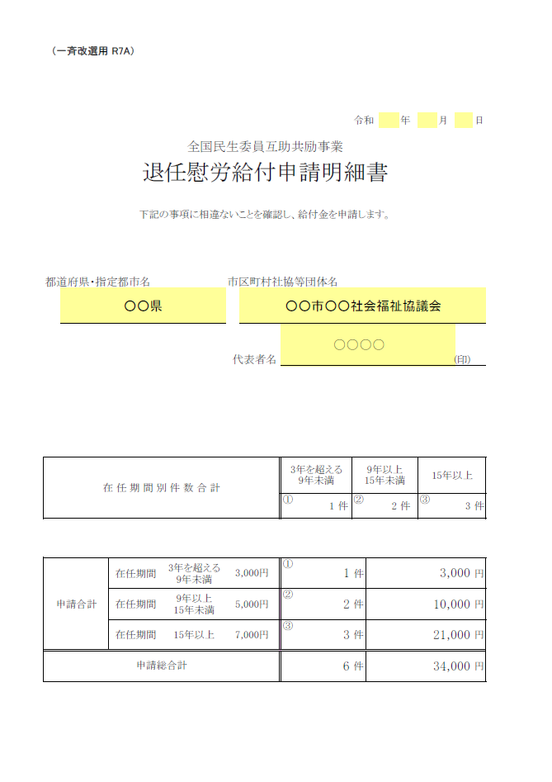
日付は手入力
してください。
入力
してください。
シート③の入力に
基づき自動で計算・表示されます。

③申請明細書【入力フォーム】（市町村記入）

 | ・実際に退任された方を入力していくメインのシートです。
 | ・ここでも色のついたセルのみに入力してください。
 | （他のセルには計算式が入っていますので入力しないでください。）
 | ・就任日を入力していただくと自動的に「在任期間」「在任年数」「3年を超える9年未満・9年以上15年未満・15年以上」の欄の○印が表示されます。（就任日は、和暦「令和○年○月○日」、西暦「2019年○月○日」、「2019/05/01」などどのように入力しても、下記の図のような西暦形式で表示されるように設定してあります。）
 | ・記入欄が不足した場合は行を増やしていきます。
 | その際、表内の先頭行及び最終行以外で、行挿入してください。先頭行及び最終行で行を挿入しても、合計欄には反映されません。（正しく計算されません。）
 | ・行を挿入したら、挿入した行に計算式をコピーしてください。詳しくは次のページをご覧ください。
 | ・ページ内に収まらなくなると、自動的に2ページ、3ページと増えますので、そのまま行を挿入しながら入力できます。その際、最終行の合計は最終ページにのみ表示されます。（ページ計ではありません）

 | ・最終ページの合計がシート②「申請明細書TOP （市町村記入）」に反映されます。

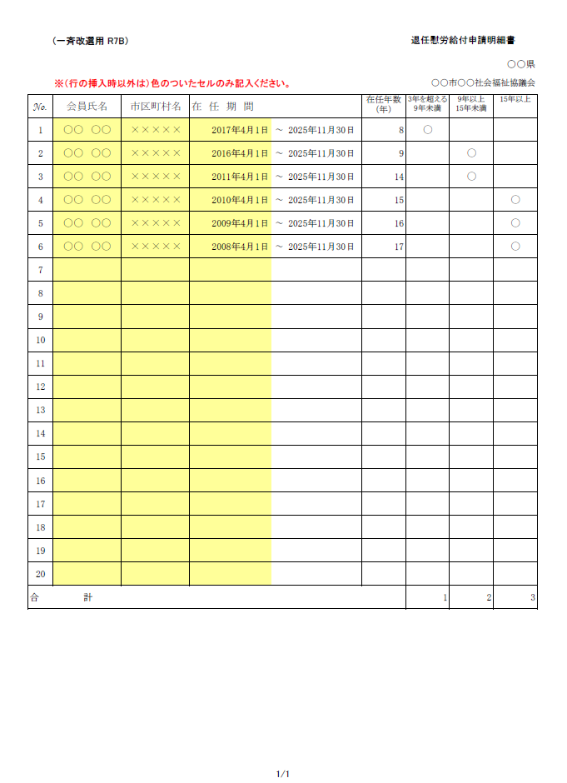
前のシート②で
入力したもの
が反映し、
表示されます。
自動で計算
されます。
氏名、市区町村名、就任日を入力
します。
行の挿入は
この表の先頭行
及び最終行以外で
行ってください。
行を増やしていき、ページ数が増えた場合、
最終行の合計は最終ページにのみ表示されます。（ページ計はありません）

 | ※ 行の挿入方法

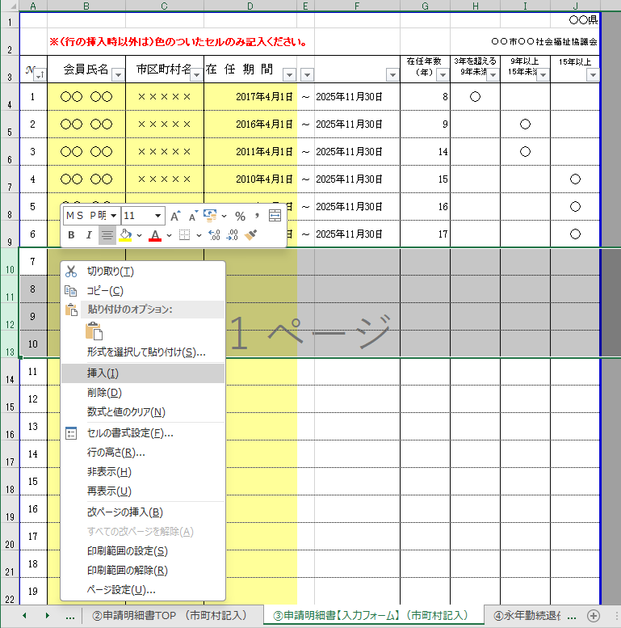
例） 4行増やす場合
・表内の行番号を
4行選択
・右クリック
・【挿入】クリック

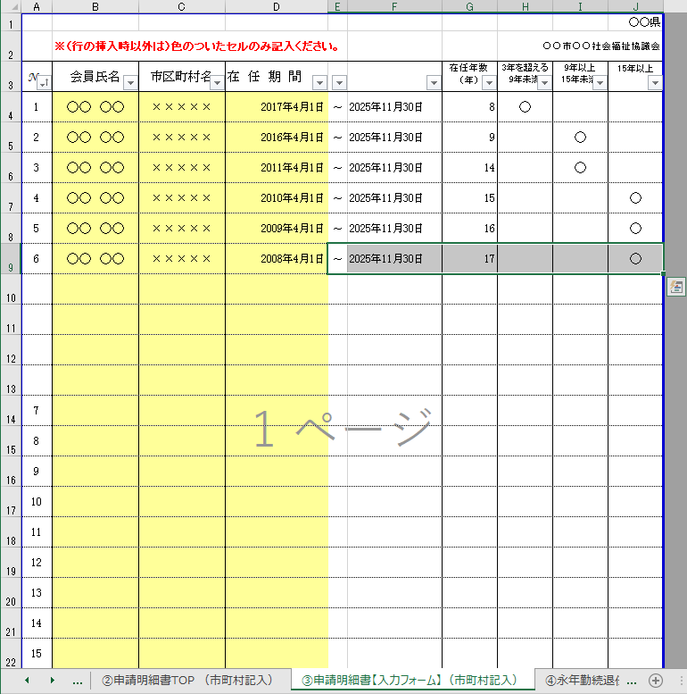
追加した行の数式設定
追加した前行のこの部分（E～J列）
を選択し、選択枠の右下の■印を
追加した行まで、ドラッグして
数式をコピーする。
ナンバーの振り直し
追加した前行のナンバーを選択し、
セルの右下にカーソルを合わせ、
＋印になったら、Ctrlキーを押しながら
最終行までドラッグし、ナンバーを
振り直す。
追加した行の数式設定
と、ナンバーの振り直し

！ 注意

◆ | 一度退任した民生委員・児童委員が、一定期間をおいて再び民生委員・児童委員となり、本年11月30日をもって退任される場合の留意点

 | 例えば：
 | 1998年12月1日～2001年11月30日（A期間：3年）まで民生委員・児童委員を務め
 | 一度退任し、その後、2013年12月1日に再び民生委員・児童委員となり、
 | 本年11月30日に退任（B期間：12年）した場合

 | ○退任慰労給付金の給付対象となる期間 |  |  |  | → B期間のみ
 | ○「退任慰労給付申請明細書」に記載する就任日 |  |  |  | → 2013年12月1日
 | ○ | 〃 | 在任年数 |  | → 12年

 | ただし、Ａ期間とＢ期間の合計が15年以上の場合、全民児連会長表彰の対象となります。
 | そのように、通算すると15年以上になる方がおられる場合は
 | シート④に当該委員の氏名、在任期間、在任年数を入力していただくことが必要となります。
 | シート③では就任期間が15年とならないため、個別に手入力をしてください。
 | 入力方法については、次ページの「④永年勤続退任民生委員・児童委員被表彰者推薦書」の説明を 参照してください。

④永年勤続退任民生委員・児童委員被表彰者推薦書

 | ・退任される委員のうち、在任期間15年以上の方が被表彰対象者となります。
※推薦書の作り方
 | ・シート③で入力した表から15年以上の方を抽出してコピー・貼り付けをします。
400
 | ・シート③の表の見出し「15年以上」にある下向き三角ボタン をクリックし、”○”を選択します。→【図１】
 | ・15年以上の列に○のついた行のみが表示されます。 → 【図２】

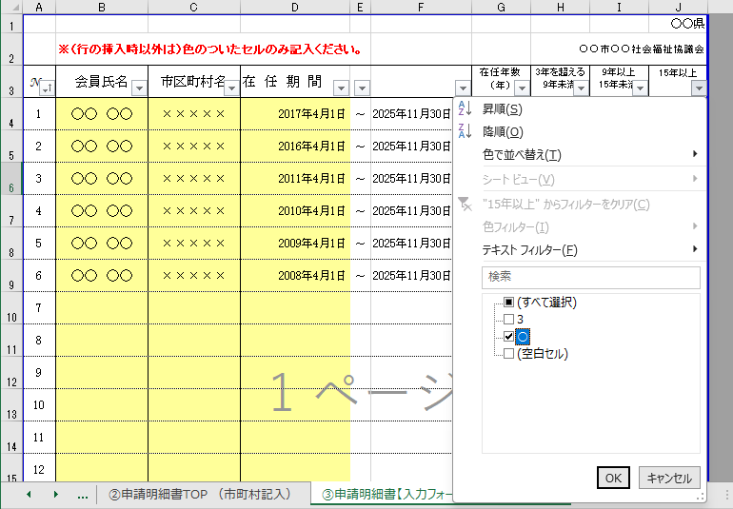
クリック
”○”のみを
チェックあり
にする
 | 【図１】 シート③ 15年以上の人を抽出

 | 【図２】 シート③ 抽出後
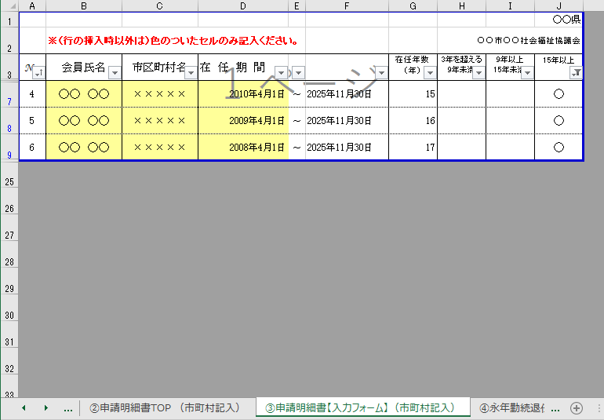
15年以上の方だけが表示される。
【注意】
推薦書にコピー/貼り付け後、
もう一度矢印をクリックし、（すべて）を選択し、
全員が表示される形に戻すこと！

 | ・抽出した15年以上の会員の、＜No.～在任年数＞をコピーします。
 | ・隣のシート④を開きセルＡ６に貼り付ける。→【図４】

 | 【図３】 シート③ データのコピー
この部分をコピーする。

 | 【図４】 シート④ セルＡ６に貼り付け
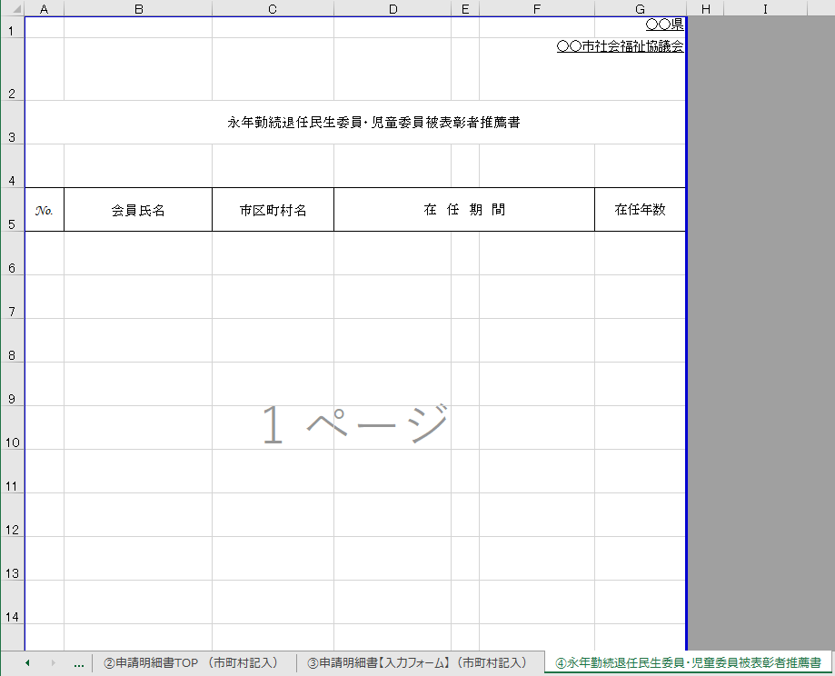
隣のシート④を開いて、セル Ａ６ に貼り付ける

 | 【図５】 シート④ 貼り付け後、ナンバー振り直し、罫線統一
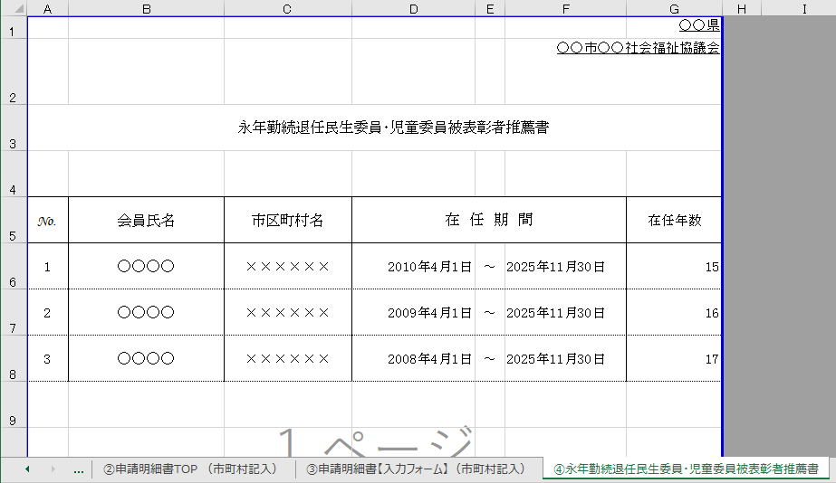
ナンバーを
振り直す｡
セルの色を
塗りつぶしなしに変更｡
罫線が点線の
場合は、整える。

 | ・在任期間合算をすると通算15年以上になる委員がおられる場合には、手入力にてリストに追加してください。 ・その場合は、セルの高さを広げ、上段・下段にそれぞれの在任期間を入力してください。 入力にあたっては、セルの計算式を、そこだけ消して入力してください。 → 【図６】
 | 【図６】 シート④ 通算15年以上の委員 手入力
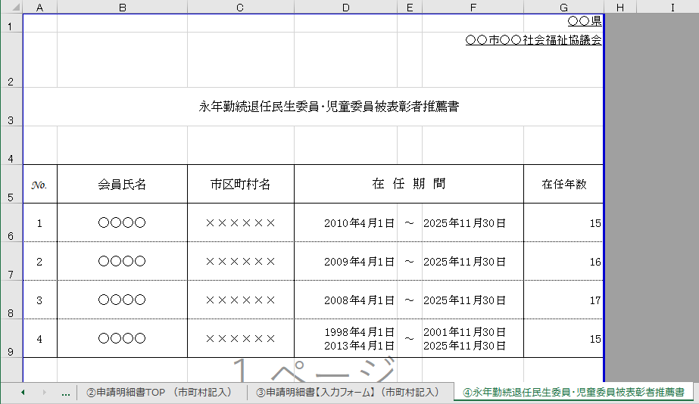
それぞれの在任期間・
在任年数を手入力

 |  |  | 【図７】 | 完 成
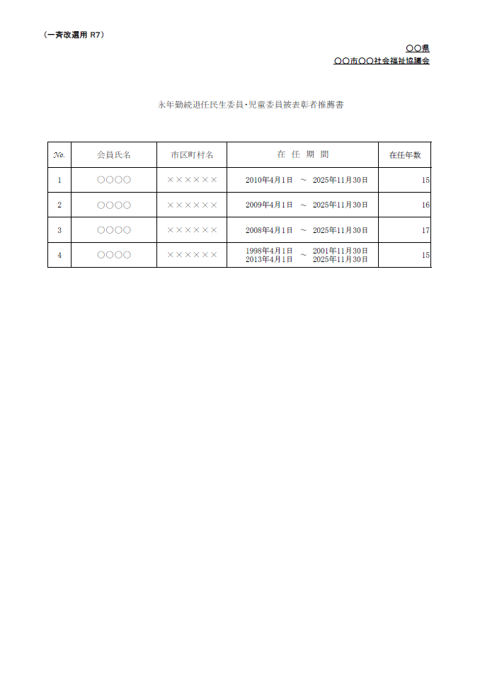

重 要

※完成したら、シート③の
をクリックし（すべて）を選択し
全員が表示される形に戻してください。
400

①給付金報告・請求書
(一斉改選用 R7）

 |  |  |  |  |  |  |  |  |  |  |  |  |  |  | （県社協等→全社協）

正
 |  |  |  |  |  |  |  | （ |  |  |  | ）発第 |  | 号
 |  |  |  |  |  |  |  |  | 令和 |  | 年 |  | 月 | 日

全国民生委員互助事業
給 付 金 報 告 ・ 請 求 書
 |  |  | （ | 令和７ | 年度 |  | 一斉改選分）

 | 社会福祉法人

 | 全国社会福祉協議会

 | 会長 村 木 厚 子 殿

 |  |  |  |  | 県社協等
 |  |  |  |  | 団体名

 |  |  |  |  | 代表者名 |  |  |  |  |  |  |  |  | （印）

 | 合計金額 | 0 |  |  | 円 | 担当名氏名
 | 種 別 |  | 件 数 |  |  | 金 額 |  |  |  | 計
 | 退任慰労 | 3年を超える 9年未満 |  |  | 件 |  |  |  | 円 |  |  |  |  | 円
 |  | 9年以上 15年未満 |  |  | 件 |  |  |  | 円 |  |  |  |  | 円
 |  | 15年以上 |  |  | 件 |  |  |  | 円 |  |  |  |  | 円
 | 合 計 |  | 0 |  | 件 |  |  |  |  | 0 |  |  |  | 円

